1.IDENTIFICACION
INFORMACIÓN GENERAL |  | INFORMACIÓN DEL ESTUDIO RESPECTIVO
 |  | NODO NÚMERO |  |  |  |  | 4428
 |  | INFORME NÚMERO |  |  |  |  | 127
CONTRATISTA | UNIÓN TEMPORAL MOVILIDAD 2014 | ORDEN DE TRABAJO No. |  |  |  |  | PROGRAMACION BASICA
 |  | FECHA DE LA ORDEN DE TRABAJO |  |  |  |  | -
 |  | FECHA DE LA TOMA DE INFORMACIÓN |  |  |  |  | 120214
 |  | DÌA DE LA SEMANA
OBJETO DEL CONTRATO | REALIZAR LA TOMA DE INFORMACIÓN DE CAMPO, COMO INSUMO DEL PROGRAMA DE MONITOREO, SEGUIMIENTO Y PLANEACIÓN DEL TRÁNSITO Y EL TRANSPORTE DE BOGOTA D.C | TIPO DE ESTUDIO |  |  |  |  | VOLÚMENES POR TIPO DE VEHÍCULO
 |  | NOMBRE DEL ARCHIVO |  |  |  |  | 4428_AK_104_X_AC_145_140212_VOL_V1.xlsx
 |  | CÓDIGO DEL ESTUDIO |  |  |  |  | VOL
 |  | LUGAR DE LA TOMA DE INFORMACIÓN
NÚMERO DE CONTRATO | 2072-2013 | COORDENADA X |  |  |  |  | LONGITUD
 |  | COORDENADA Y |  |  |  |  | LATITUD

FECHA DE INICIO DEL CONTRATO | 22-01-2014 | PROFESIONALES RESPONSABLES
 |  | CONSULTOR (DIRECTOR) |  |  |  |  | ING. MSC. SANDRA LUCIA NAVAS TEQUIA
 |  | CONSULTOR (COORDINADOR GENERAL) |  |  |  |  | ING. MSC. LUIS FERNANDO RUBIANO BARRERO
INTERVENTORÍA | UNIVERSIDAD NACIONAL DE COLOMBIA | CONSULTOR (EXPERTO EN TRÁNSITO Y TRANSPORTE) |  |  |  |  | ING. ESP. DIANA PAOLA PARADA
 |  | CONSULTOR (ING ANÀLISIS) |  |  |  |  | ING. ESP. FERNANDO BECERRA
 |  | INTERVENTORÍA (DIRECTOR) |  |  |  |  | ING. MSC. ARTURO ZARATE
 |  | INTERVENTORÍA (ESPECIALISTA) |  |  |  |  | ING. MSC. WILLIAM CASTRO
 |  | INTERVENTORÍA (RESIDENTE) |  |  |  |  | ING. JOSÉ EDWIN TORRES
OBJETO DEL CONTRATO | INTERVENTORÍA TÉCNICA, ADMINISTRATIVA Y FINANCIERA PARA LA TOMA DE INFORMACIÓN DE CAMPO COMO INSUMO DEL PROGRAMA DE MONITOREO, SEGUIMIENTO Y PLANEACIÓN DEL TRÁNSITO Y TRANSPORTE DE BOGOTÁ D.C. | SUPERVISOR SECRETARIA MOVILIDAD |  |  |  |  | ING. FABIAN GONZALEZ

 |  | VERSIONES DEL ESTUDIO
 |  | NÚMERO |  | FECHA | OBSERVACIONES
NÚMERO DE CONTRATO | 2072-2013 | Versión 0 |  | 18/02/14
 |  | Versión 1 |  | 06/03/14 | SE INCLUYERON LAS OBSERVACIONES DE LA INTERVENTORÍA SEGÚN COMUNICADO FI-INT-CMTTUB14-051-14. SE DA RESPUESTA MEDIANTE COMUNICADO ICV-187-C-088. Se incluyeron los resultados de los volúmenes en las horas máxima de demanda de los tres periodos, en la hoja 4.RESULTADOS, igualmente en esta hoja se retiraron las representaciones de los vehículos que no circulan por la intersección de la gráfica TPM, esta no se eliminó debido a que tiene participación de alimentadores y articulados en este procesamiento.
 |  | Versión 2
FECHA DE INICIO DEL CONTRATO | 21-01-2014 | Versión 3

 |  | DESCRIPCIÓN DE LA TOMA DE INFORMACIÓN
 |  | TIPO DE VEHÍCULO | FACTOR DE EQUIVALENCIA | MOVIMIENTOS AFORADOS |  |  | No. DE PERÍODOS | HORA
ESQUEMA |  |  |  | ACCESO | LENTA | RÁPIDA | HORARIO DEL PERÍODO No. 1 | 22:00-6:00
 |  | L | 1 | NORTE | 1 |  | HORARIO DEL PERÍODO No. 2 | 6:00-14:00
 |  | C | 2 | SUR | 2 |  | HORARIO DEL PERÍODO No. 3 | 14:00-22:00
 |  |  |  | OCCIDENTE | 3 |  | No. DE HORAS TOMADAS |  | 24
 |  | BT | 2 | ORIENTE | 4 |  | HORARIO DE LA TOMA DE INFORMACIÓN |  | 22:00-22:00
 |  | B | 2 |  |  |  | No. DE EQUIPOS UTILIZADOS |  | 12
 |  |  |  | OBSERVACIONES DE LA TOMA DE INFORMACIÒN
 |  | AL | 2 | OBSERVACION |  |  |  |  |  | ACCESO
 |  | AT | 2.5
 |  | BA | 2.5
 |  | ESP | 2
 |  | INT | 2
 |  | C2P | 2.5
 |  | C2G | 2.5
 |  | C3-C4 | 2.5
 |  | C5 | 2.5
 |  | >C5 | 2.5
 |  | M | 0.5
 |  | BIC | 0.3

 |  | ANALISIS PUNTUAL
 |  | LA INTERSECCIÓN AVENIDA CARRERA 104 (AVENIDA CIUDAD DE CALI) CON AVENIDA CALLE 145 (AVENIDA SUBA) SE ENCUENTRA UBICADA AL NOROCCIDENTE DE LA CIUDAD, EN LA LOCALIDAD DE SUBA. LA AVENIDA CARRERA 104 CUENTA CON 2 CALZADAS UNA POR SENTIDO, CADA UNA CON TRES CARRILES DE CIRCULACIÓN EN CADA SENTIDO DE TRÁFICO MIXTO CON SU RESPECTIVO SEPARADOR CENTRAL Y QUE PERMITE LA CIRUCLACION VEHICULAR EN SENTIDO NORTE-SUR Y VICEVERSA, POR OTRA PARTE, LA AVENIDA CALLE 145 CUENTA DOS CALZADAS, UNA POR SENTIDO CADA UNA DE 4 CARRILES DE CIRCULACIÓN EN CADA SENTIDO PARA TRÁFICO MIXTO PERMITIENDO LA CIRCULACIÓN VEHICULAR EN SENTIDO OCCIDENTE-ORIENTE Y VICEVERSA. EL VOLUMEN TOTAL AFORADO DURANTE EL DÍA MIÉRCOLES 12 DE FEBRERO DE 2014 FUE DE 98.426 VEHÍCULOS MIXTOS, COMPUESTOS DE LA SIGUIENTE MANERA: EL 60,1% CORRESPONDEN A VEHÍCULOS LIVIANOS, EL 18,6% A TRANSPORTE PÚBLICO COLECTIVO (COLECTIVOS, BUSETA / BUSETON, BUSES), EL 17,0% A MOTOS Y EL 2,9% A VEHÍCULOS DE CARGA. LOS PERÍODOS DE MÁXIMA DEMANDA SE PRESENTAN ENTRE LAS 06:15 Y LAS 07:15 HORAS, Y ENTRE LAS 18:30 Y 17:30 HORAS. LA HORA PICO TOTAL DE LA INTERSECCIÓN SE REGISTRA ENTRE LAS 18:30 Y 17:30 HORAS, PERIODO EN EL QUE SE MOVILIZA UN TOTAL DE 6.276 VEHÍCULOS MIXTOS, DE LOS CUALES EL 52,7% CORRESPONDE A VEHÍCULOS LIVIANOS, EL 18,0% A TRANSPORTE PUBLICO COLECTIVO, 16,3% A MOTOCICLETAS, 3,5 % A TRANSPORTE DE CARGA Y FINALMENTE LAS BICICLETAS TIENEN UNA PARTICIPACIÓN DEL 1,4%.

 |  | REGISTRO FOTOGRÁFICO
 |  | 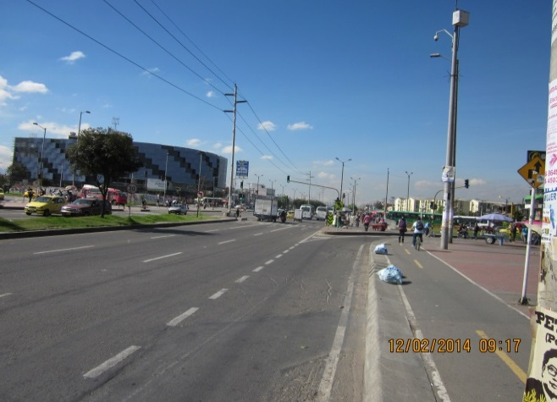 |  |  |  |  | 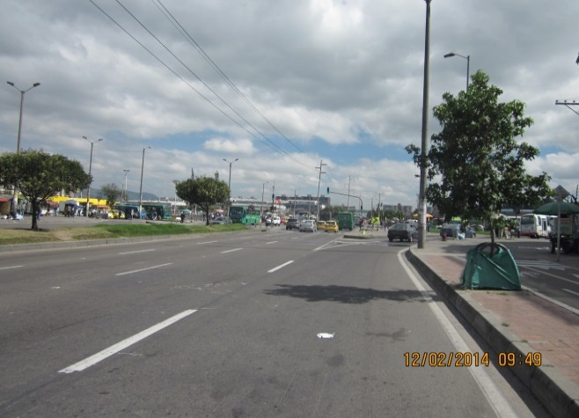

 |  | ACCESO NORTE |  |  |  |  | ACCESO SUR

 |  | 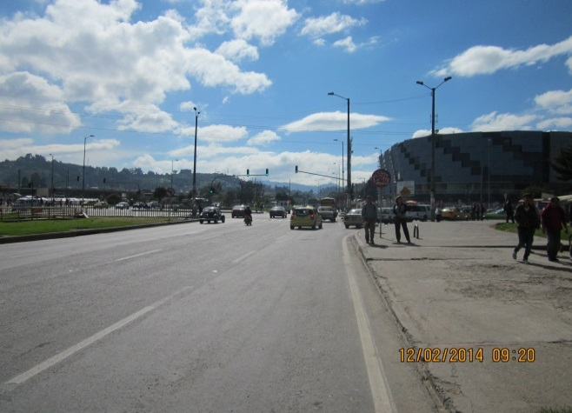 |  |  |  |  | 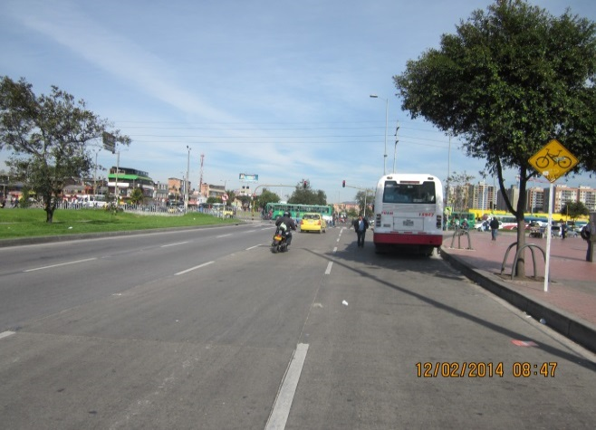

 |  | ACCESO OCCIDENTE |  |  |  |  | ACCESO ORIENTE

